追加
SNS通知先追加手順

【作業概要説明】
本手順はSNSトピックに通知先を追加する手順である。

【操作対象】
AWS SNS コンソール

【操作担当者】
ISIDサービスデスク担当者

【作業端末】
開発環境(リモート保守)：リモート保守端末
本番・研修・開発環境：AWSコンソール管理端末

番号 | 操作項目 | 操作方法 | 確認方法 | チェック | 開始時間 | 終了時間 | 作業担当者 | 作業確認者 | 備考
1 | 端末ログイン | ■開発環境(リモート保守) 別紙「リモート保守ログイン手順」に従い、リモートログインを実施する。 リモート保守端末→踏み台サーバ→AWSコンソール ■本番・研修・開発環境 AWSコンソール管理端末→AWSコンソール ＃作業用のロールはAWS管理コンソールの「保守運用用アカウント」を利用する。 | 左記ログインにおいてエラーが発生しないこと。 | □
2 | AWSコンソールからSNSサービスを開く | AWSコンソール検索窓に「SNS」と入力し、SNS画面を開く。 | - | □
3 | 作業対象トピックの選択 | SNSコンソール画面の左ペインからトピックを選択し、トピックの一覧から通知先追加対象のトピックを選択する。 | - | □
4 | 通知先追加-1 | 画面下部のサブスクリプションタブからサブスクリプションの作成ボタンを選択する。 | - | □
5 | 通知先追加-2 | 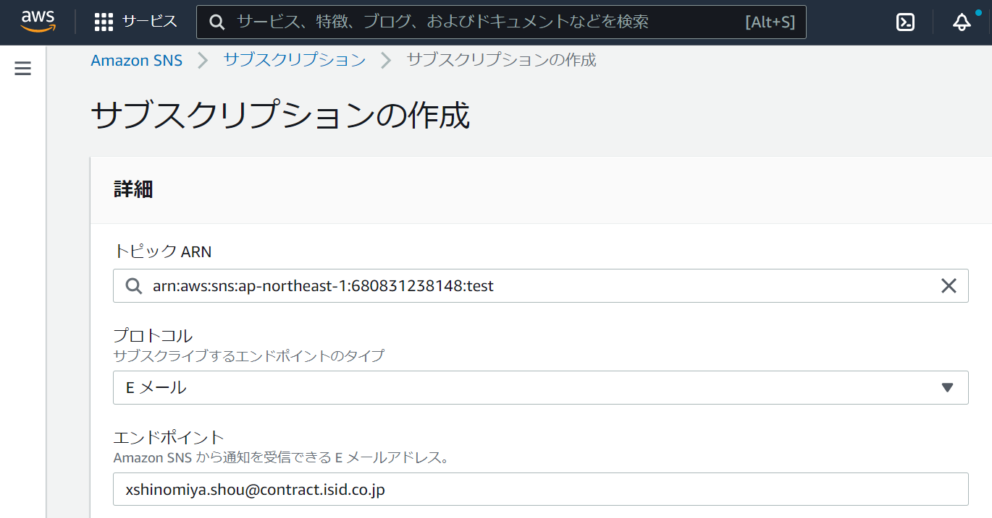 プロトコルから追加する対象に合わせたプロトコルを選択し、エンドポイントに通知先を入力して画面下部のサブスクリプションの作成ボタンを選択する。 | - | □
6 | 通知先追加-3 | 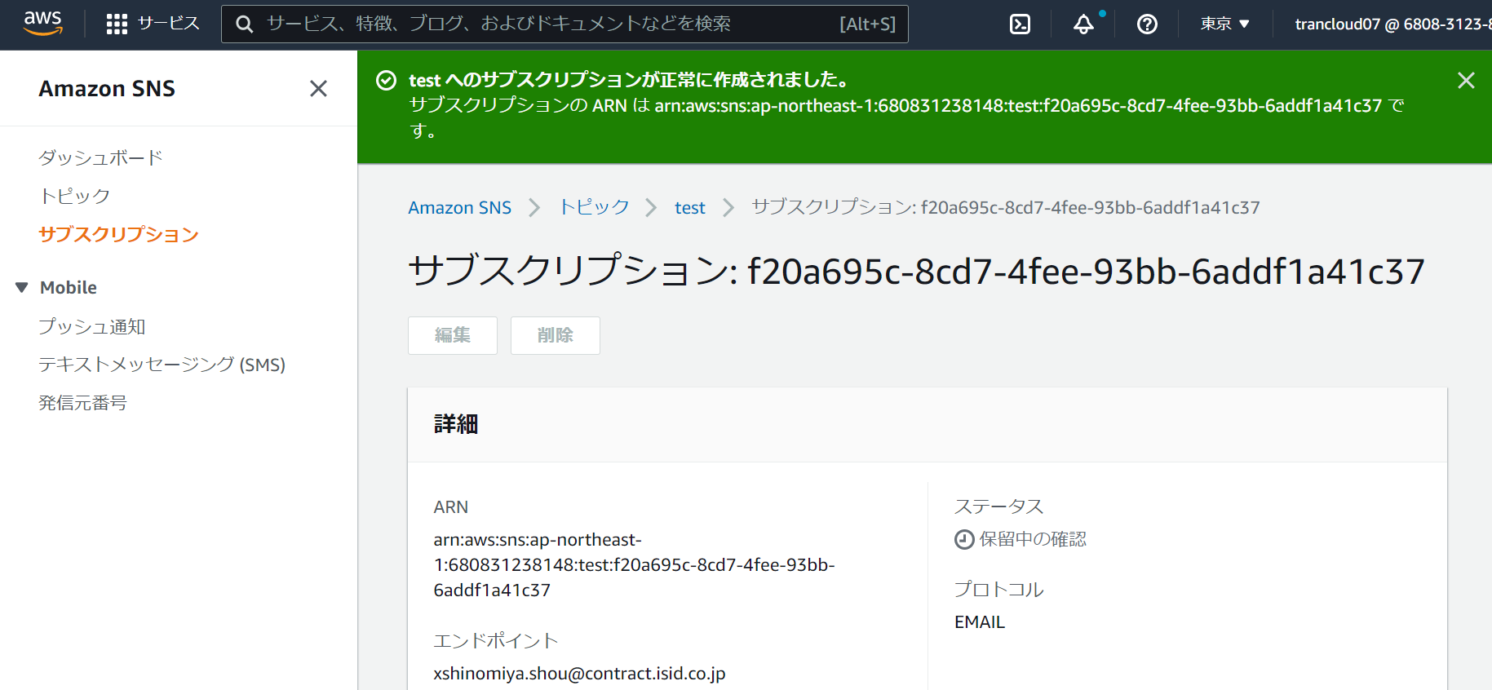 サブスクリプションが正常に作成され、ステータスが保留中の確認となっていることを確認する。 | -
7 | 通知先追加-4 | プロトコルがEメールの場合は、通知先に以下メールが送信されているためメール文中のConfirm Subscriptionを選択する。 | 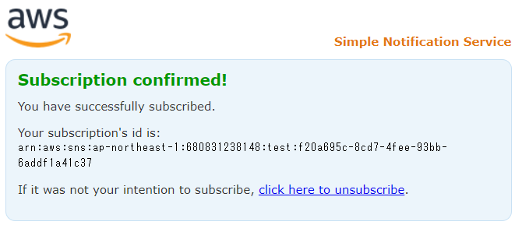 Subscription Confirmedと表示されること。
8 | 通知先追加-5 | 手順4の画面を表示し、追加した通知先のステータスが確認済みとなっていることを確認する。 | ステータスが確認済みであること。
9 | AWSコンソールの終了 端末ログオフ | ブラウザを閉じてAWSコンソールを終了し、各環境ごと以下の手順を実施する。 ■開発環境(リモート保守) RDPでログインしている踏み台サーバからログオフを実施する。 ■本番・研修・開発環境 AWSコンソール管理端末からログオフを実施する。 | AWSコンソールの終了および、踏み台サーバ/AWSコンソール管理端末からのログオフを確認する。 | □

削除
SNS通知先削除手順

【作業概要説明】
本手順はSNSトピックから通知先を削除する手順である。

【操作対象】
AWS SNS コンソール

【操作担当者】
ISIDサービスデスク担当者

【作業端末】
本番・研修・開発環境：AWSコンソール管理端末

番号 | 操作項目 | 操作方法 | 確認方法 | チェック | 開始時間 | 終了時間 | 作業担当者 | 作業確認者 | 備考
1 | 端末ログイン | ■本番・研修・開発環境 AWSコンソール管理端末→AWSコンソール ＃作業用のロールはAWS管理コンソールの「保守運用用アカウント」を利用する。 | 左記ログインにおいてエラーが発生しないこと。 | □
2 | AWSコンソールからSNSサービスを開く | AWSコンソール検索窓に「SNS」と入力し、SNS画面を開く。 | - | □
3 | 作業対象トピックの選択 | SNSコンソール画面の左ペインからトピックを選択し、トピックの一覧から通知先追加対象のトピックを選択する。 | - | □
4 | 通知先削除-1 | 画面下部のサブスクリプションタブから削除対象の通知先を選択し、削除ボタンを選択する。 | - | □
5 | 通知先削除-2 | 削除ダイアログが表示されるので削除ボタンを選択する。 | - | □
6 | 通知先削除-3 | 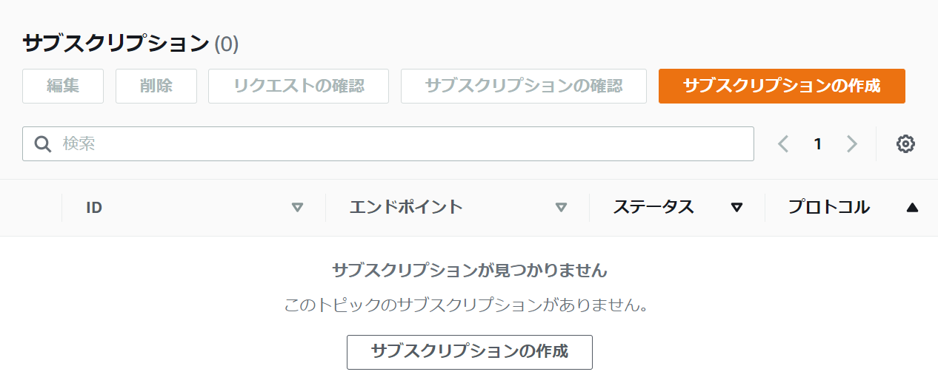 手順4の画面から削除対象の通知先が削除されていることを確認する。 | 削除対象の通知先が削除されていること。
7 | AWSコンソールの終了 端末ログオフ | ブラウザを閉じてAWSコンソールを終了し、各環境ごと以下の手順を実施する。 ■本番・研修・開発環境 AWSコンソール管理端末からログオフを実施する。 | AWSコンソールの終了および、AWSコンソール管理端末からのログオフを確認する。 | □

